箱唛扫码
Factory name (工厂名称)
PO. Number(订单号) | 78786-01 78788-01
Style Code.(款号) | 8587-376
Product Code.(产品编号) | RECYCLE CARE LABEL RECYCLE COMPONENT LABEL | Carton No.(箱号):
Inner Packages(包装方式） | 2000pcs/ bundle | 1\1
SIZE/qty (尺码/数量) | 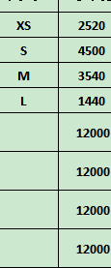
Carton Dimension（箱规） | 30*40*50 | Country of Origin：
Gross Weight（毛重） | 11.8kg | Made In China
Net Weight（净重） | 11.4kg
Remark（备注）

08587376802015
08587376802022
08587376802039
08587376802046

